フロー図ZK04温度低下
資料１）３工場工程管理室内にて「ボイラー異常」のアラーム発報⇒工程温度低下
R&D工場
FM4401
熱媒メイン配管行き
熱媒メイン配管戻り
工場供給用熱媒循環ポンプ
ZP-122
電源OFF→電源ロック
ZN-40：熱媒ボイラー
バーナー失火
電源OFF→電源ロック
膨張タンク
ZN-18
熱媒クーラー
ZK-04
HMA化槽
熱媒在中配管
１）3/21AM8：00頃（１回目）：３工場工程管理室内にて「ボイラー異常」のアラーム発報。
・ボイラー室内操作盤にて失火点灯を確認。
・インジケーターは、コントローラー内火炎検出チェック回路からダンパ弁閉の箇所で停止を確認した。
・職長対応にて失火リセット後ボイラーの運転を開始した。
２）3/21AM9：35頃（２回目）：「ボイラー異常」のアラームが発報
・１回目と同じか所でインジケータの停止を確認。上司、設備担当へ連絡、失火リセット後ボイラーの運転を開始した。
３）3/21AM11：05頃（３回目）：「ボイラー異常」のアラームが発報→失火が点灯確認。
・インジケータが「起動」の表示で停止していた。
４）3/21PM12：51、12：54：運転を停止したにも関わらず異常が発報⇒保全修理

②ZK04温度低下

①3/21AM8ボイラー失火警報

2回目失火時
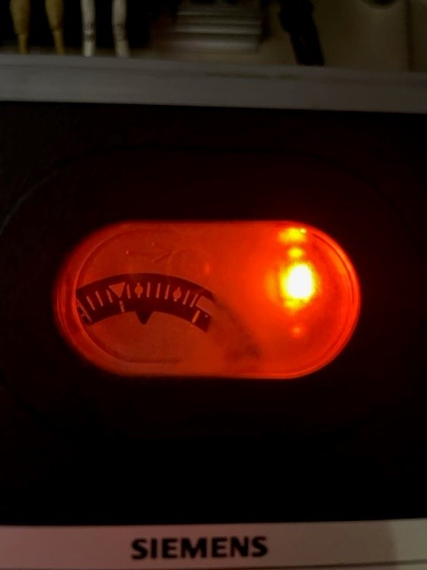
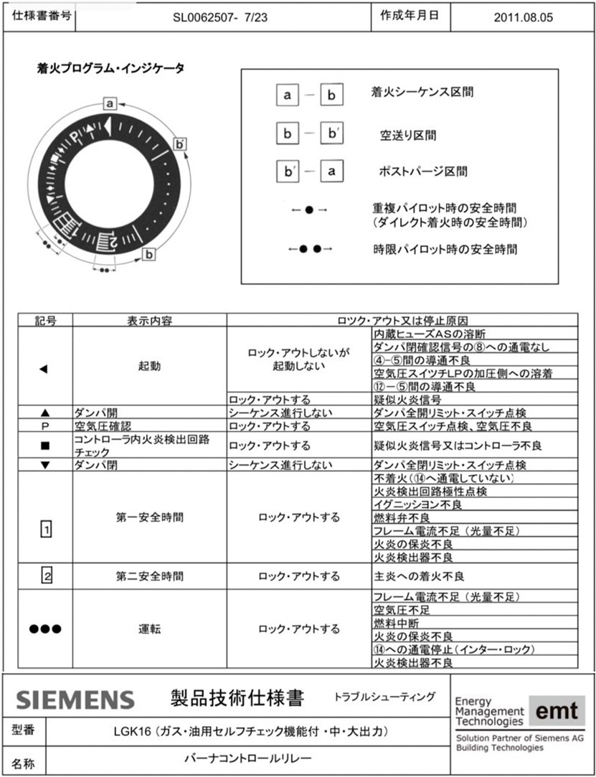
２回目失火時の表示①

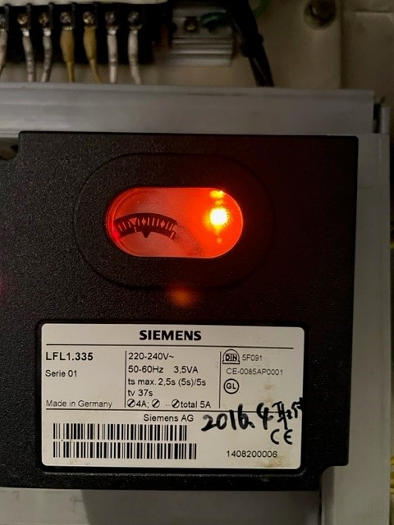
２回目失火時の表示②

3回目失火時
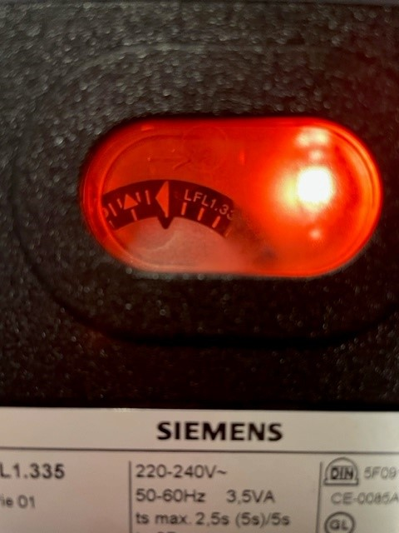
3回目失火時の表示①

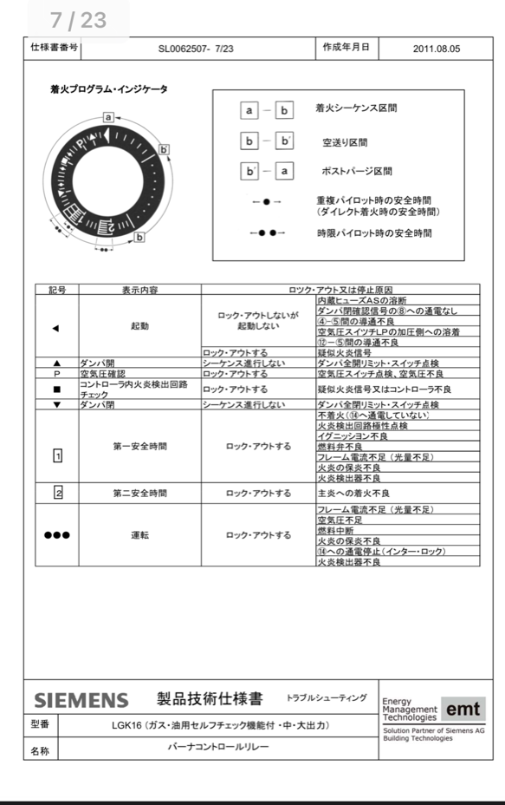

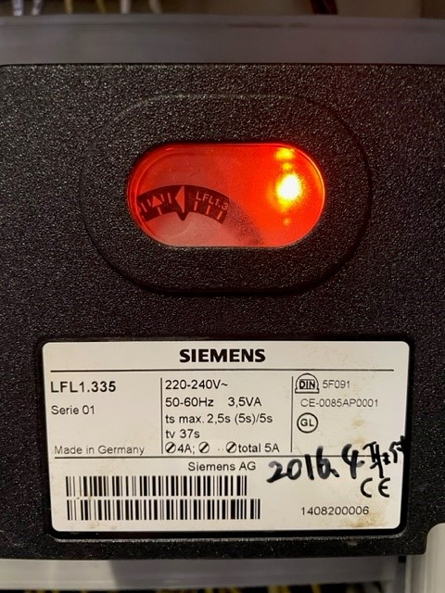
3回目失火時の表示②

